第一次
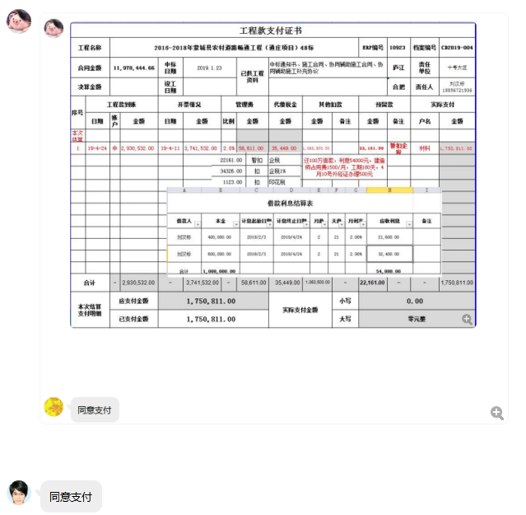
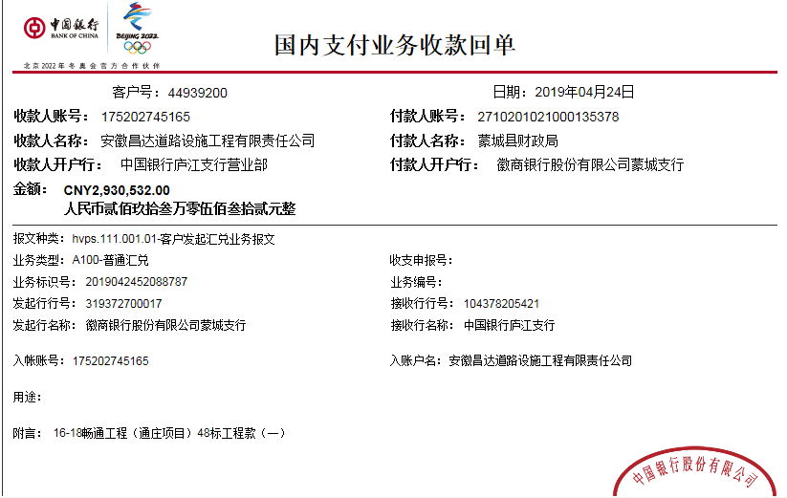
工程款支付证书
工程名称 |  | 2016-2018年蒙城县农村道路畅通工程（通庄项目）48标 |  |  |  |  |  |  |  |  | ERP编号 | 10923 | 档案编号 | CD2019-004
合同金额 |  | 11,978,444.66 |  | 中标 日期 | 2019.1.23 |  | 已供工程 资料 | 中标通知书、施工合同、协同辅助施工合同、协同辅助施工补充协议 |  |  |  | 庐江 | 责任 单位 | 十号大区
决算金额 |  |  |  | 竣工 日期 |  |  |  |  |  |  |  | 合肥 | 责任人 | 刘汉标18856721936
序号 | 工程款到账 |  |  | 开票情况 |  | 管理费 |  | 代缴税金 | 其他扣款 |  | 预留款 |  | 实际支付
 | 日期 | 账户 | 金额 | 日期 | 金额 | 比例 | 金额 | 金额 | 金额 | 备注 | 金额 | 备注 | 户名 | 金额
本次结算 支付明细
1 | 2019-04-24 | 中 | 2,930,532.00 | 2019-04-11 | 3,741,532.00 | 2.0% | 58,611.00 | 35,449.00 | 1,063,500.00 |  | 22,161.00 | 暂扣企税 | 材料 | 1,750,811.00
 |  |  |  |  |  |  |  |  | 还100万借款，利息54000元，建造师占用费1500/月，工期180天，4月10号外经证办理500元

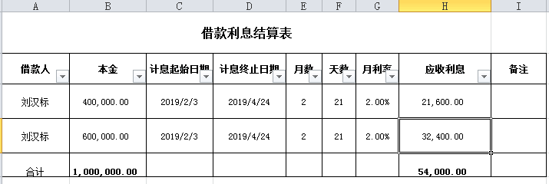

合计 |  | - | 2,930,532.00 | - | 3,741,532.00 | - | 58,611.00 | 35,449.00 | 1,063,500.00 | - | 22,161.00 | - | - | 1,750,811.00 | 1063500
本次结算 支付明细 |  | 应支付金额 |  | 1,750,811.00 |  |  |  | 实际支付金额 |  | 小写 | 0.00 |  |  |  | 58611
 |  | 已支付金额 |  | 1,750,811.00 |  |  |  |  |  | 大写 | 零元整 |  |  |  | 22161
申请部门 意见 |  | 制表：朱敏 |  |  |  |  |  | 项目管理 意见 |  | 施总、朱总已同意支付（附表背面截图）。
财务初审 意见 |  |  |  |  |  |  |  | 财务审核 意见
质安初审 意见 |  |  |  |  |  |  |  | 质安稽查 意见
总经理审批 |  |  |  |  |  |  |  | 董事长审批

第二次
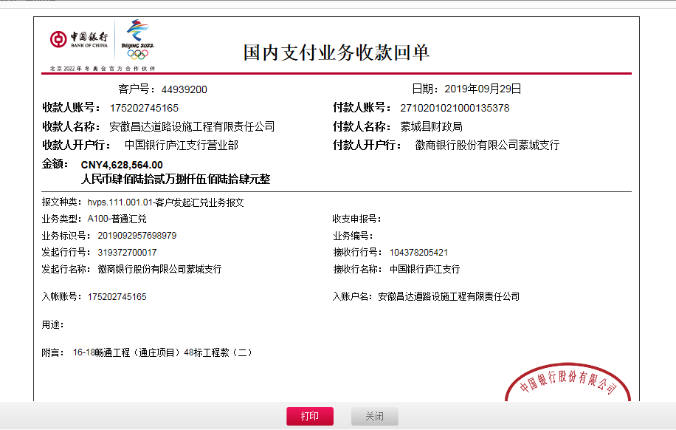
工程款支付证书
工程名称 |  | 2016-2018年蒙城县农村道路畅通工程（通庄项目）48标 |  |  |  |  | 建设单位 |  | 蒙城县漆园交通建设投资有限责任公司、岳坊镇人民政府、安徽省蒙城县县乡公路建设管理站 |  |  |  | ERP编号 |  | 10923 | 档案编号 |  | CD2019-004
合同金额 |  | 11,978,444.66 |  |  | 中标时间 | 2019-01-23 | 已提供工程资料 |  | 中标通知书、施工合同、协同辅助施工合同、协同辅助施工补充协议 |  |  |  | 保存地址 |  | 庐江 | 责任单位 |  | 第十大区安徽省
决算金额 |  |  |  |  | 决算时间 |  | 项目部印章 |  | 无 |  |  |  | 施工人 |  | 刘汉标18856721936 | 区域责任人 | 施迎东 | 省办负责人 | 施迎东
序号 | 经营填写 |  |  |  |  | 工程填写 | 经营填写 |  |  | 财务填写 | 经营、工程、质安填写 |  | 区域负责人 |  | 申请部门填写财务核对 |  |  | 本次支付 金额 | 剩余款项
 | 到款情况 |  |  |  |  |  | 暂列金 |  |  | 代缴税金 | 其他扣款 |  | 预留款 |  | 成本票
 | 日期 | 工程款金额 | 周转金金额 | 到款银行 | 到款账户 | 完成进度 | 比例 | 金额 | 备注 | 金额 | 金额 | 备注 | 金额 | 备注 | 供货单位 | 合同额 | 成本票额
1 | 2019-04-24 | 2930532.00 |  | 中行 | 175202745165 |  | 2.0% | 58,611.00 |  | 35449 | 1,063,500.00 | 还100万借款，利息54000元，建造师占用费1500/月，工期180天，4月10号外经证办理500元 | 22,161.00 | 暂扣企税 | 材料 |  |  | 1,750,811.00
2 | 2019-09-29 | 4628564.00 |  | 中行 | 175202745165 |  | 2.0% | 180,959.00 |  | 54844 | 500.00 | 2019.9.5外经证办理 | 620,756.00 | 暂扣企税 | 蒙城县青蒙建材销售有限公司 开户行：中国农业银行蒙城城关分处理 账号：1267 5201 0400 03566 | 4,351,040.00 | 4,351,040.00 | 3,300,229.00
 |  |  |  |  |  |  | 进度款到60%，扣除全部管理费 |  |  |  |  |  | -22,161.00 | 退上次暂扣企税
 |  |  |  |  |  |  |  |  |  |  |  |  | 493,437.00 | 暂扣

合计 |  | 7559096 | 0.00 |  |  |  | - | 239,570.00 |  | 90,293.00 | 1,064,000.00 | - | 1,114,193.00 | - | - |  |  | 5,051,040.00 | 0.00
本次结算、支付明细 |  | 应支付金额 |  |  | 3300229.00 |  | 本次支付金额 |  |  |  |  | 小写 | 3,300,229.00
 |  | 已支付金额 |  |  | 0.00 |  |  |  |  |  |  | 大写 | 叁佰叁拾万零贰佰贰拾玖元整

2-2
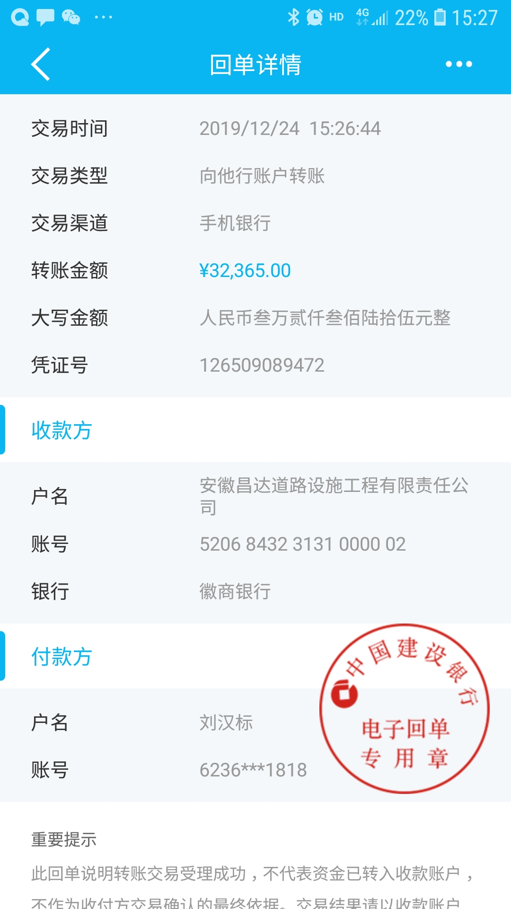
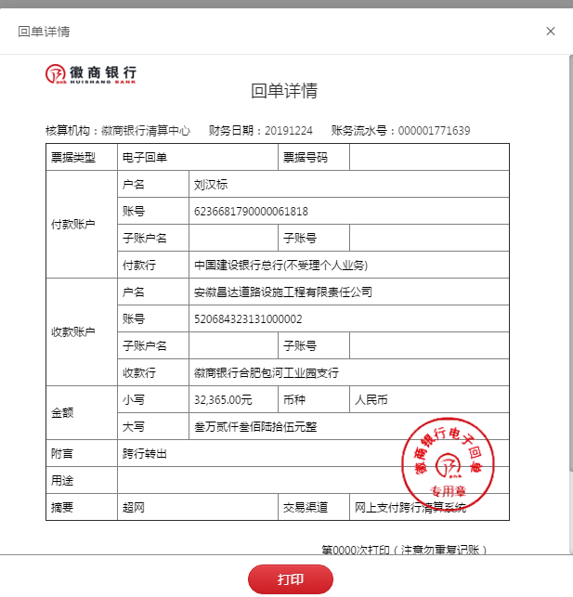
工程款支付证书
工程名称 |  | 2016-2018年蒙城县农村道路畅通工程（通庄项目）48标 |  |  |  |  | 建设单位 |  | 蒙城县漆园交通建设投资有限责任公司、岳坊镇人民政府、安徽省蒙城县县乡公路建设管理站 |  |  |  | ERP编号 |  | 10923 | 档案编号 |  | CD2019-004
合同金额 |  | 11,978,444.66 |  |  | 中标时间 | 2019-01-23 | 已提供工程资料 |  | 中标通知书、施工合同、协同辅助施工合同、协同辅助施工补充协议 |  |  |  | 保存地址 |  | 庐江 | 责任单位 |  | 第十大区安徽省
决算金额 |  |  |  |  | 决算时间 |  | 项目部印章 |  | 无 |  |  |  | 施工人 |  | 刘汉标18856721936 | 区域责任人 | 施迎东 | 省办负责人 | 施迎东
序号 | 经营填写 |  |  |  |  | 工程填写 | 经营填写 |  |  | 财务填写 | 经营、工程、质安填写 |  | 区域负责人 |  | 申请部门填写财务核对 |  |  | 本次支付 金额 | 剩余款项
 | 到款情况 |  |  |  |  |  | 暂列金 |  |  | 代缴税金 | 其他扣款 |  | 预留款 |  | 成本票
 | 日期 | 工程款金额 | 周转金金额 | 到款银行 | 到款账户 | 完成进度 | 比例 | 金额 | 备注 | 金额 | 金额 | 备注 | 金额 | 备注 | 供货单位 | 合同额 | 成本票额
1 | 2019-04-24 | 2930532.00 |  | 中行 | 175202745165 |  | 2.0% | 58,611.00 |  | 35449 | 1,063,500.00 | 还100万借款，利息54000元，建造师占用费1500/月，工期180天，4月10号外经证办理500元 | 22,161.00 | 暂扣企税 | 材料 |  |  | 1,750,811.00
2 | 2019-09-29 | 4628564.00 |  | 中行 | 175202745165 |  | 2.0% | 180,959.00 |  | 54844 | 500.00 | 2019.9.5外经证办理 | 620,756.00 | 暂扣企税 | 蒙城县青蒙建材销售有限公司 开户行：中国农业银行蒙城城关分处理 账号：1267 5201 0400 03566 | 4,351,040.00 | 4,351,040.00 | 3,300,229.00
 |  |  |  |  |  |  | 进度款到60%，扣除全部管理费 |  |  |  |  |  | -22,161.00 | 退上次暂扣企税
 |  |  |  |  |  |  |  |  |  |  |  |  | 493,437.00 | 暂扣
3 | 2019-11-19 |  |  |  |  |  |  |  |  |  |  |  | -620,756.00 | 退上次暂扣企税 | 蒙城县飞腾商贸有限责任公司-水泥款 开户行：中国银行蒙城中大街支行 账号：176742882803 | 351,600.00 | 351,600.00 | 351,600.00
 |  |  |  |  |  |  |  |  |  |  |  |  | -493,437.00 | 退上次暂扣的 | 蒙城县冠佳建材有限公司-中粗砂款 开户行：中国银行蒙城新民支行 账号：175253757748 | 294,816.00 | 294,816.00 | 294,816.00
 |  |  |  |  |  |  |  |  |  |  |  |  |  |  | 蒙城县万佛塔水泥有限公司-水泥款 开户行：蒙城农村商业银行关系支行 账号：20000318060910300000018 | 799,092.00 | 799,092.00 | 467,777.00
4 | 2019-12-24 |  | 32,365.00 |  |  |  |  |  |  |  |  |  |  |  | 中国人民财产保险股份有限公司亳州分公司 开户行：中国工商银行亳州分行 账号：1311 0400 0902 3100 959 |  |  | 32,365.00

合计 |  | 7559096 | 32365.00 |  |  |  | - | 239,570.00 |  | 90,293.00 | 1,064,000.00 | - | 0.00 | - | - |  |  | 6,197,598.00 | 0.00
本次结算、支付明细 |  | 应支付金额 |  |  | 32365.00 |  | 本次支付金额 |  |  |  |  | 小写 | 32,365.00
 |  | 已支付金额 |  |  | 0.00 |  |  |  |  |  |  | 大写 | 叁万贰仟叁佰陆拾伍元整

2-3
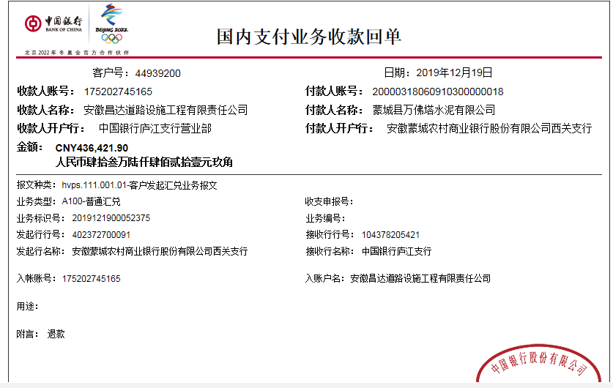
工程款支付证书
工程名称 |  | 2016-2018年蒙城县农村道路畅通工程（通庄项目）48标 |  |  |  |  | 建设单位 |  | 蒙城县漆园交通建设投资有限责任公司、岳坊镇人民政府、安徽省蒙城县县乡公路建设管理站 |  |  |  | ERP编号 |  | 10923 | 档案编号 |  | CD2019-004
合同金额 |  | 11,978,444.66 |  |  | 中标时间 | 2019-01-23 | 已提供工程资料 |  | 中标通知书、施工合同、协同辅助施工合同、协同辅助施工补充协议 |  |  |  | 保存地址 |  | 庐江 | 责任单位 |  | 第十大区安徽省
决算金额 |  |  |  |  | 决算时间 |  | 项目部印章 |  | 无 |  |  |  | 施工人 |  | 刘汉标18856721936 | 区域责任人 | 施迎东 | 省办负责人 | 施迎东
序号 | 经营填写 |  |  |  |  | 工程填写 | 经营填写 |  |  | 财务填写 | 经营、工程、质安填写 |  | 区域负责人 |  | 申请部门填写财务核对 |  |  | 本次支付 金额 | 剩余款项
 | 到款情况 |  |  |  |  |  | 暂列金 |  |  | 代缴税金 | 其他扣款 |  | 预留款 |  | 成本票
 | 日期 | 工程款金额 | 周转金金额 | 到款银行 | 到款账户 | 完成进度 | 比例 | 金额 | 备注 | 金额 | 金额 | 备注 | 金额 | 备注 | 供货单位 | 合同额 | 成本票额
1 | 2019-04-24 | 2930532.00 |  | 中行 | 175202745165 |  | 2.0% | 58,611.00 |  | 35449 | 1,063,500.00 | 还100万借款，利息54000元，建造师占用费1500/月，工期180天，4月10号外经证办理500元 | 22,161.00 | 暂扣企税 | 材料 |  |  | 1,750,811.00
2 | 2019-09-29 | 4628564.00 |  | 中行 | 175202745165 |  | 2.0% | 180,959.00 |  | 54844 | 500.00 | 2019.9.5外经证办理 | 620,756.00 | 暂扣企税 | 蒙城县青蒙建材销售有限公司 开户行：中国农业银行蒙城城关分处理 账号：1267 5201 0400 03566 | 4,351,040.00 | 4,351,040.00 | 3,300,229.00
 |  |  |  |  |  |  | 进度款到60%，扣除全部管理费 |  |  |  |  |  | -22,161.00 | 退上次暂扣企税
 |  |  |  |  |  |  |  |  |  |  |  |  | 493,437.00 | 暂扣
3 | 2019-11-19 |  |  |  |  |  |  |  |  |  |  |  | -620,756.00 | 退上次暂扣企税 | 蒙城县飞腾商贸有限责任公司-水泥款 开户行：中国银行蒙城中大街支行 账号：176742882803 | 351,600.00 | 351,600.00 | 351,600.00
 |  |  |  |  |  |  |  |  |  |  |  |  | -493,437.00 | 退上次暂扣的 | 蒙城县冠佳建材有限公司-中粗砂款 开户行：中国银行蒙城新民支行 账号：175253757748 | 294,816.00 | 294,816.00 | 294,816.00
 |  |  |  |  |  |  |  |  |  |  |  |  |  |  | 蒙城县万佛塔水泥有限公司-水泥款 开户行：蒙城农村商业银行关系支行 账号：20000318060910300000018 | 799,092.00 | 799,092.00 | 467,777.00
 |  |  |  |  |  |  |  |  |  |  |  |  | 436,421.90 | 暂扣 | 蒙城县万佛塔水泥有限公司-退回款 |  |  | -436,421.90
4 | 2019-12-24 |  | 32,365.00 |  |  |  |  |  |  |  |  |  |  |  | 中国人民财产保险股份有限公司亳州分公司-一切三责险 开户行：中国工商银行亳州分行 账号：1311 0400 0902 3100 959 |  |  | 32,365.00

合计 |  | 7559096 | 32365.00 |  |  |  | - | 239,570.00 |  | 90,293.00 | 1,064,000.00 | - | 436,421.90 | - | - |  |  | 5,761,176.10 | 0.00
本次结算、支付明细 |  | 应支付金额 |  |  | 32365.00 |  | 本次支付金额 |  |  |  |  | 小写 | 32,365.00
 |  | 已支付金额 |  |  | 0.00 |  |  |  |  |  |  | 大写 | 叁万贰仟叁佰陆拾伍元整

3-1
工程款支付证书
工程名称 |  | 2016-2018年蒙城县农村道路畅通工程（通庄项目）48标 |  |  |  |  | 建设单位 |  | 蒙城县漆园交通建设投资有限责任公司、岳坊镇人民政府、安徽省蒙城县县乡公路建设管理站 |  |  |  | ERP编号 |  | 10923 | 档案编号 |  | CD2019-004
合同金额 |  | 11,978,444.66 |  |  | 中标时间 | 2019-01-23 | 已提供工程资料 |  | 中标通知书、施工合同、协同辅助施工合同、协同辅助施工补充协议、交工证书 |  |  |  | 保存地址 |  | 庐江 | 责任单位 |  | 第十大区安徽省
决算金额 |  | 11,780,873.27 |  |  | 决算时间 |  | 项目部印章 |  | 无 |  |  |  | 施工人 |  | 刘汉标18856721936 | 区域责任人 | 施迎东 | 省办负责人 | 施迎东
序号 | 经营填写 |  |  |  |  | 工程填写 | 经营填写 |  |  | 财务填写 | 经营、工程、质安填写 |  | 区域负责人 |  | 申请部门填写财务核对 |  |  | 本次支付 金额 | 剩余款项
 | 到款情况 |  |  |  |  |  | 暂列金 |  |  | 代缴税金 | 其他扣款 |  | 预留款 |  | 成本票
 | 日期 | 工程款金额 | 周转金金额 | 到款银行 | 到款账户 | 完成进度 | 比例 | 金额 | 备注 | 金额 | 金额 | 备注 | 金额 | 备注 | 供货单位 | 合同额 | 成本票额
1 | 2019-04-24 | 2930532.00 |  | 中行 | 175202745165 |  | 2.0% | 58,611.00 |  | 35449 | 1,063,500.00 | 还100万借款，利息54000元，建造师占用费1500/月，工期180天，4月10号外经证办理500元 | 22,161.00 | 暂扣企税 | 材料 |  |  | 1,750,811.00
 | 2019-04-09 | 811000.00 |  | 农民工工资 |  |  |  |  |  |  |  |  |  |  | 代发工资 |  |  | 811,000.00
 | 2019-08-22 | 1160000.00 |  | 农民工工资 |  |  |  |  |  |  |  |  |  |  | 代发工资 |  |  | 1,160,000.00
2 | 2019-09-29 | 4628564.00 |  | 中行 | 175202745165 |  | 2.0% | 180,959.00 | 进度款到60%，扣除全部管理费 | 54844 | 500.00 | 2019.9.5外经证办理 | 620,756.00 | 暂扣企税 | 蒙城县青蒙建材销售有限公司 开户行：中国农业银行蒙城城关分处理 账号：1267 5201 0400 03566 | 4,351,040.00 | 4,351,040.00 | 3,300,229.00
 |  |  |  |  |  |  |  |  |  |  |  |  | -22,161.00 | 退上次暂扣企税
 |  |  |  |  |  |  |  |  |  |  |  |  | 493,437.00 | 暂扣
3 | 2019-11-19 |  |  |  |  |  |  |  |  |  |  |  | -620,756.00 | 退上次暂扣企税 | 蒙城县飞腾商贸有限责任公司-水泥款 开户行：中国银行蒙城中大街支行 账号：176742882803 | 351,600.00 | 351,600.00 | 351,600.00
 |  |  |  |  |  |  |  |  |  |  |  |  | -493,437.00 | 退上次暂扣的 | 蒙城县冠佳建材有限公司-中粗砂款 开户行：中国银行蒙城新民支行 账号：175253757748 | 294,816.00 | 294,816.00 | 294,816.00
 |  |  |  |  |  |  |  |  |  |  |  |  |  |  | 蒙城县万佛塔水泥有限公司-水泥款 开户行：蒙城农村商业银行关系支行 账号：20000318060910300000018 | 799,092.00 | 799,092.00 | 467,777.00
 |  |  |  |  |  |  |  |  |  |  |  |  | 436,421.90 | 暂扣 | 蒙城县万佛塔水泥有限公司-退回款 |  |  | -436,421.90
4 | 2019-12-24 |  | 32,365.00 |  |  |  |  |  |  |  |  |  |  |  | 中国人民财产保险股份有限公司亳州分公司-一切三责险 开户行：中国工商银行亳州分行 账号：1311 0400 0902 3100 959 |  |  | 32,365.00
5 | 2019-12-31 |  |  |  |  |  |  |  |  |  |  |  | -436,421.90 | 退上次暂扣 | 张娜-水泥 开户行：建行蒙城县支行 账号：6227 0016 3301 0780 716 | 1,580,040.00 | 1,580,040.00 | 436421.90
6 | 2020-06-29 | 1565000.00 |  | 工商银行 | 1302 0107 1920 0144 316 |  | 0% | 已扣完 |  | 26,367.96 | 500.00 | 2020-6-17外经证 |  |  | 蒙城县世捷商贸有限公司-水泥 开户行：中行蒙城新民支行 账号：182 727 315 847 | 170,000.00 | 170,000.00 | 170000.00
 |  |  |  |  |  |  |  |  |  |  | 400.00 | 转账费 |  |  | 蔡端平-机械 开户行：建设银行蒙城支行 账号：6217 0017 9000 5094 692 | 690,000.00 | 690,000.00 | 676162.04
 |  |  |  |  |  |  |  |  |  |  |  |  |  |  | 袁雪-机械 开户行：建设银行蒙城支行 账号：6236 6817 9000 0950 739 | 491,500.00 | 491,500.00 | 491500.00
 |  |  |  |  |  |  |  |  |  |  |  |  |  |  | 代发工资 |  |  | 285000.00 | 盖章银行直接发
 | 2020-08-02 | 285000.00 |  | 农民工工资
合计 |  | 11380096 | 32365.00 |  |  |  | - | 239,570.00 |  | 116,660.96 | 1,064,900.00 | - | 0.00 | - | - |  |  | 9,791,260.04 | 200070.00
本次结算、支付明细 |  | 应支付金额 |  |  | 1337662.04 |  | 本次支付金额 |  |  |  |  | 小写 | 1,337,662.04
 |  | 已支付金额 |  |  | 0.00 |  |  |  |  |  |  | 大写 | 壹佰叁拾叁万柒仟陆佰陆拾贰元零肆分
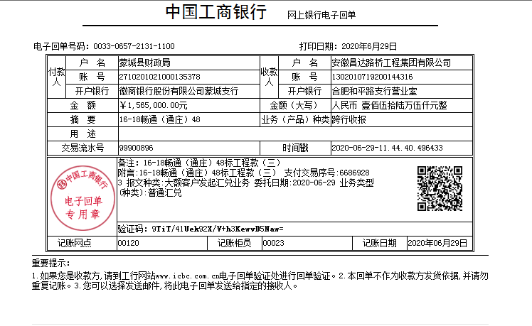

 |  |  |  |  |  |  |  | 400,777.27

4-1
工程款支付证书
工程名称 |  | 2016-2018年蒙城县农村道路畅通工程（通庄项目）48标 |  |  |  |  | 建设单位 |  | 蒙城县漆园交通建设投资有限责任公司、岳坊镇人民政府、安徽省蒙城县县乡公路建设管理站 |  |  |  | ERP编号 |  | 10923 | 档案编号 |  | CD2019-004
合同金额 |  | 11,978,444.66 |  |  | 中标时间 | 2019-01-23 | 已提供工程资料 |  | 中标通知书、施工合同、协同辅助施工合同、协同辅助施工补充协议、交工证书、不领章承诺书、终结结算承诺书 |  |  |  | 保存地址 |  | 庐江 | 责任单位 |  | 第十大区安徽省
决算金额 |  | 11,780,873.27 |  |  | 决算时间 |  | 项目部印章 |  | 无 |  |  |  | 施工人 |  | 刘汉标18856721936 | 区域责任人 | 施迎东 | 省办负责人 | 施迎东
序号 | 经营填写 |  |  |  |  | 工程填写 | 经营填写 |  |  | 财务填写 | 经营、工程、质安填写 |  | 区域负责人 |  | 申请部门填写财务核对 |  |  | 本次支付 金额 | 剩余款项
 | 到款情况 |  |  |  |  |  | 暂列金 |  |  | 代缴税金 | 其他扣款 |  | 预留款 |  | 成本票
 | 日期 | 工程款金额 | 周转金金额 | 到款银行 | 到款账户 | 完成进度 | 比例 | 金额 | 备注 | 金额 | 金额 | 备注 | 金额 | 备注 | 供货单位 | 合同额 | 成本票额
1 | 2019-04-24 | 2930532.00 |  | 中行 | 175202745165 |  | 2.0% | 58,611.00 |  | 35449 | 1,063,500.00 | 还100万借款，利息54000元，建造师占用费1500/月，工期180天，4月10号外经证办理500元 | 22,161.00 | 暂扣企税 | 材料 |  |  | 1,750,811.00
 | 2019-04-09 | 811000.00 |  | 农民工工资 |  |  |  |  |  |  |  |  |  |  | 代发工资 |  |  | 811,000.00
 | 2019-08-22 | 1160000.00 |  | 农民工工资 |  |  |  |  |  |  |  |  |  |  | 代发工资 |  |  | 1,160,000.00
2 | 2019-09-29 | 4628564.00 |  | 中行 | 175202745165 |  | 2.0% | 180,959.00 | 进度款到60%，扣除全部管理费 | 54844 | 500.00 | 2019.9.5外经证办理 | 620,756.00 | 暂扣企税 | 蒙城县青蒙建材销售有限公司 开户行：中国农业银行蒙城城关分处理 账号：1267 5201 0400 03566 | 4,351,040.00 | 4,351,040.00 | 3,300,229.00
 |  |  |  |  |  |  |  |  |  |  |  |  | -22,161.00 | 退上次暂扣企税
 |  |  |  |  |  |  |  |  |  |  |  |  | 493,437.00 | 暂扣
6 | 2020-06-29 | 1565000.00 |  | 工商银行 | 1302 0107 1920 0144 316 |  | 0% | 已扣完 |  | 26,367.96 | 500.00 | 2020-6-17外经证 |  |  | 蒙城县世捷商贸有限公司-水泥 开户行：中行蒙城新民支行 账号：182 727 315 847 | 170,000.00 | 170,000.00 | 170000.00
 |  |  |  |  |  |  |  |  |  |  | 400.00 | 转账费 |  |  | 蔡端平-机械 开户行：建设银行蒙城支行 账号：6217 0017 9000 5094 692 | 690,000.00 | 690,000.00 | 676162.04
8 | 2021-02-05 | 400777.27 |  | 中行蜀山支行 | 1752 5719 0682 |  |  | 0.00 |  | 11,875.73 | 150.00 | 转账费 |  |  | 刘汉标-退垫付材料款 开户行：建设银行蒙城周元西路支行 账号：6236 6817 9000 3609 555 |  |  | 342548.58
 |  |  | -32365 | 建设银行蒙城周元西路支行 | 6236 6817 9000 3609 555 |  |  |  |  |  |  |  |  |  | 蔡端平-机械 开户行：建设银行蒙城支行 账号：6217 0017 9000 5094 692 | 690,000.00 | 690,000.00 | 13837.96

合计 |  | 11780873.27 | 0.00 |  |  |  | - | 239,570.00 |  | 128,536.69 | 1,065,200.00 | - | 0.00 | - | - |  |  | 10,347,566.58 | 0.00
本次结算、支付明细 |  | 应支付金额 |  |  | 388751.54 |  | 本次支付金额 |  |  |  |  | 小写 | 388,751.54
 |  | 已支付金额 |  |  | 0.00 |  |  |  |  |  |  | 大写 | RMB388751.54
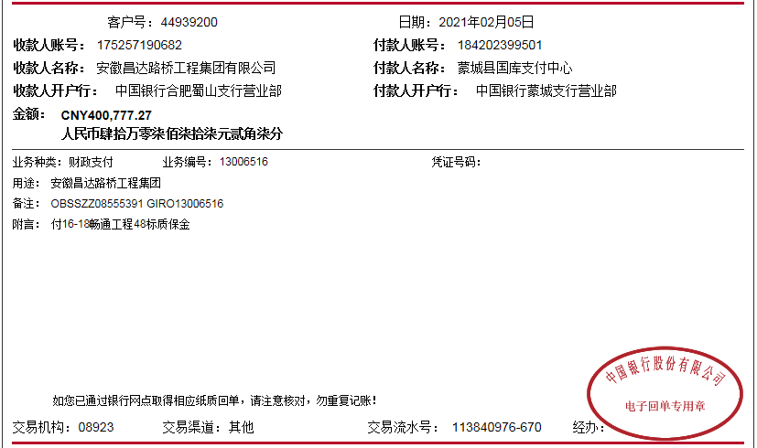
 |  |  |  |  |  |  |  |  |  |  |  |  |  |  |  | 374913.58

